フローチャート
フローチャート
 | 目次へ
ロード画面
秒数で移動

タイトル画面

秒数で移動
ボタンを押す
ＢＡＣＫを選択
ロード画面
難易度セレクトを選択

タイトルを選択
難易度セレクト画面
秒数で移動
ロード画面
難易度を選択
ロード画面
秒数で移動
ロード画面
タイトルを選択
セレクトを選択
秒数で移動
秒数で移動
ロード画面
スタートボタンを押す

ゲームプレイ画面
ポーズ画面

ロード画面
秒数で移動
ゲームクリア
リトライを選択
タイトルを選択
リザルト画面

ロード
ロード
 | 目次へ

ロード画面イメージ
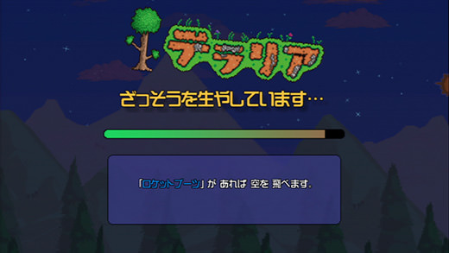

ロード画面の挙動
 | ・画面上部にタイトルを表示（現状はリソースなしでタイトルという文字で対応をお願いします）
 | ・タイトルを表示した下部にロードバーを表示
 | ・ロードバーは右側から溜まっていき一番左に到達した場合シーン遷移する
 | ・ロードバーが溜まる速度は2～4秒のランダム
 | ・ロードバー下部にtipsを表示する
 | ・tipsはボタンを押す事で変更される
 | ・tipsは現時点で3個用意し3個のうちからロード画面に入った時点でランダムに表示する
 | ・ボタンが押されtipsが切り替わる時一番初めに表示されていたtipsとは別のtipsが表示される

 |  | （tipsはプランナーが何個でも追加しやすいようにお願いします）

タイトル
タイトル
 | 目次へ

タイトル画面イメージ

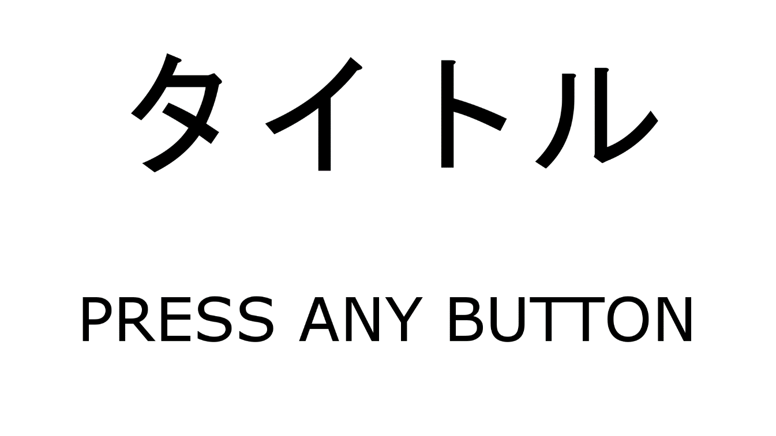

 | 背景にゲーム画面を表示

タイトル画面での動作
 | ・ゲーム開始時のロード画面が終了した時点でタイトル画面に遷移する
 | ・遷移と同時に画面背景でＡＩ同士の戦闘を開始し表示させる
 | ・ＡＩ同士の戦闘は2分でリセットする
 | ・ＡＩの戦闘のカメラはＹ30の位置からステージを見下ろすようにする
 | ・カメラは右回りに2分間でステージを一周する速さで移動する
 | ・タイトル画面で何かボタンが押された場合専用のＳＥを再生しPRESS ANY BUTTONを1秒間の間に6回点滅させステージセレクト画面に遷移する

ステージセレクト
ステージセレクト
 | 目次へ

ステージセレクト画面イメージ

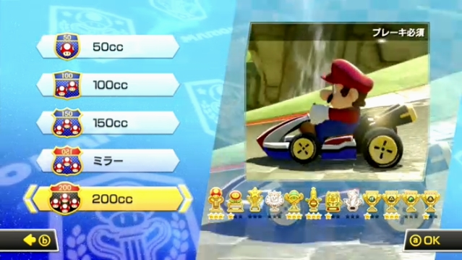

ステージセレクトの挙動
 | ・画面右側タイトル画面と同じくＡＩ同士の戦闘を表示する
 | ・ステージセレクト画面ではＡＩの片方の視点に固定して表示しカメラはプレイヤーのカメラと同じにする | → | カメラ
 | ・画面左側に難易度選択を表示する
 | ・画面左側に表示される難易度は左スティックを上下で選択することができる
 | ・選択されている難易度は文字サイズが1.5倍になる（デフォルト15）

ポーズ
ポーズ
 | 目次へ

ポーズ画面イメージ

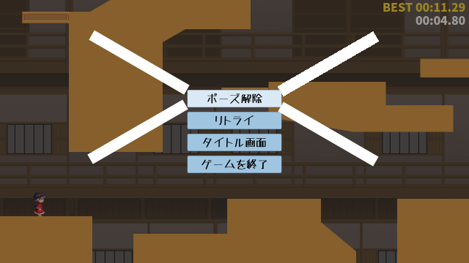

ポーズ画面の挙動
 | ・ゲームプレイ画面でスタートボタンが押された場合遷移
 | ・背景はスタートボタンが押されたタイミング

カメラ
カメラ
 | カメラ旋回は操作説明ページに入ってる

プレイヤーのカメラ周り

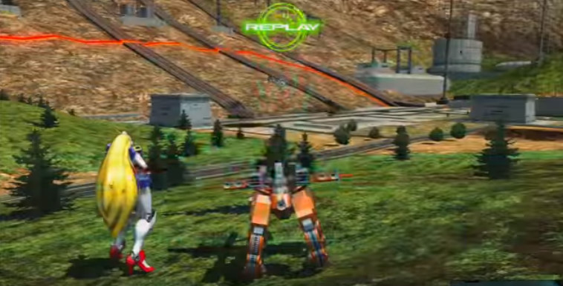
・地面にいるとき(またはスタート時)
 |  | スタート時はこのカメラの位置
 |  | プレイヤーキャラの後ろにカメラがある

プレイヤー初期位置

・木に登った時
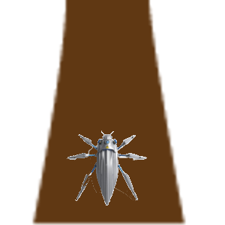
木
 |  | カメラ位置のリセットを押した時もこの位置
 |  | プレイヤーの真上にカメラを置く
 |  | 地面から(スタート時の視点)木に登った場合もこのカメラの位置に自動的に切り替えしてくれる

プレイヤー

トップビュー風

・地面にいるときのカメラ横移動

 | 右スティックをそのまま右に倒した時 | カメラが右側に旋回する
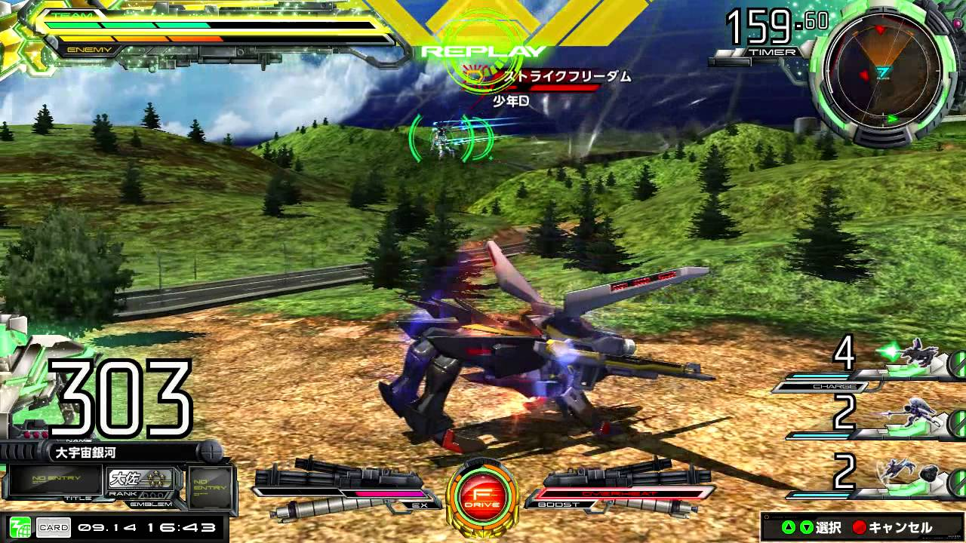

プレイヤー初期位置

・木登り時のカメラ横移動

 | 右スティックをそのまま右に倒した時 | カメラが右側に旋回する
木
木


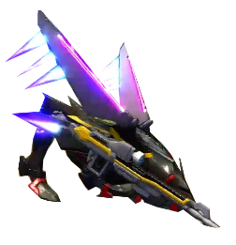
プレイヤー
プレイヤー

トップビュー風

奪った糸
上に重ねた糸が消えても下に重なってた糸は残る
奪った糸は、固定糸扱いでフィールド内に永遠に残り続ける←陣地取りにおいての最も重要な役割な扱いにする
その糸は敵糸味方糸の残糸の数値には一切関係なしに残る
奪われた糸は再度上に重ねれば再び糸の所有者が変わる

上に重ねて敵の糸を奪う
一定の糸の量が出て上に貼った糸が消える
奪った下の糸は永遠に残る

UI
UI
 | 関連するハイパーリンクの各タグ追加 | ※一部の画像はいろんなゲームの画像をお借りしてます(常時更新予定)
 | プレイヤー
イメージ画面
プレイヤー陣地
敵陣地
糸ゲージ
タイマー
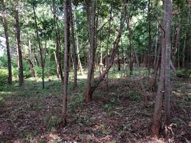
29.5秒
100

立体マップ

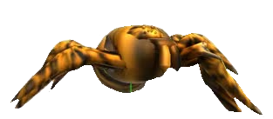
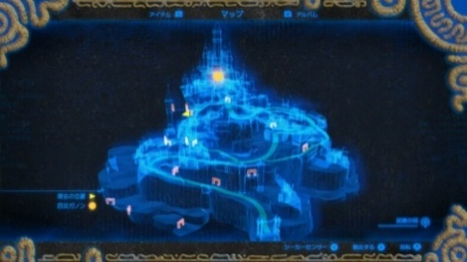

3Dマップ

糸ゲージ
 | ステージで25m,50m,100mの選択時その選択した長さがこの糸ゲージの長さとなる
 | メーターは円状になってる
 | 木にジャンプ成功したときに、着地した瞬間跳んだ長さ分をメーターから減らす
 | ↑この時、斜めでのジャンプが基本になるため計算はできる限り細かく(小数点第1まで)
 | メーターは％風に右側から減っていく(例,100ｍだと10ｍ使うと10%減っていく)
 | ジャンプした時の長さが残った糸の長さより多い場合は、計算一番古い糸を消去しその長さ分を残った糸の数値に足してから計算する
 | ↑この時のメーターの数字は一度マイナス表示してから計算後の残糸の長さを表示(例,10→19m跳んだ→－9表示→古い糸13m消去→13m足す→4m表示)
 | ゲーム中に糸が奪われるため、糸が奪われたときはその長さ分メーターが増える

陣地ゲージ
 | 陣地ゲージは自分の貼った糸の長さ、糸の本数、陣地木の数 の合計ポイントになる
 | (現在は仮にポイント計算にします 要調整)
 | 糸の貼った合計の長さ(1mにつき10ポイント)+糸の本数(糸の数1本につき30ポイント )+陣地木の数(1本につき100ポイント) =陣地のスコア
 | 敵味方同じ計算式

操作説明
操作説明

狙った木にジャンプ
(空中時：回避アクション)
方向回転
主観切り替え

基本移動
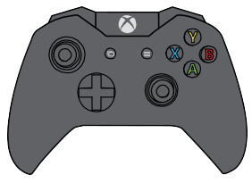

カメラ旋回
(押し込み:視点リセット)

基本移動
 | 左スティック↑
 |  | プレイヤーの頭の向いている方向にまっすぐ進む
 |  | （この時、カメラがどんな方向を向いていてもプレイヤーは頭の向いている方向に進む）
 | 左スティック↓
 |  | プレイヤーの向いている後ろの方向に進む
 | 左スティック→
 |  | プレイヤーの頭の向いている方向の右側に進む
 | 左スティック←
 |  | プレイヤーの頭の向いている方向の左側に進む

方向回転
 | L1ボタンを押してる間、プレイヤーはその場で少しずつ左回転する

 | R1ボタンを押してる間、プレイヤーはその場で少しずつ右回転する

カメラ旋回
 | クモの真ん中を基準に回転 |  | カメラへ
 | 1人称に切り替えたときはそのカメラの位置からそのまま1人称のカメラに切り替える
 | (↑この時カメラ2つ用意するか1つを移動させるかはラクな方で構わないです)

 | 押し込み時：カメラはトップビュー風の位置に瞬間移動する

主観切り替え
 | トリガーを押した時1人称に変わる
 | この時、変わる直前の3人称視点のカメラの向いてる方向を一人称にしたイメージ
 | 1人称時の操作は同じ
 | もう一度主観切り替えを押すと3人称に戻る(木にジャンプした場合は強制的に3人称に切り替わる)
 | 3人称に切り替わった時はトップビュー風のカメラ位置になる

